1 各規程の意味
1 偏心率・剛性率 各規程の意味

■ 図 1 偏心率・剛性率の意味
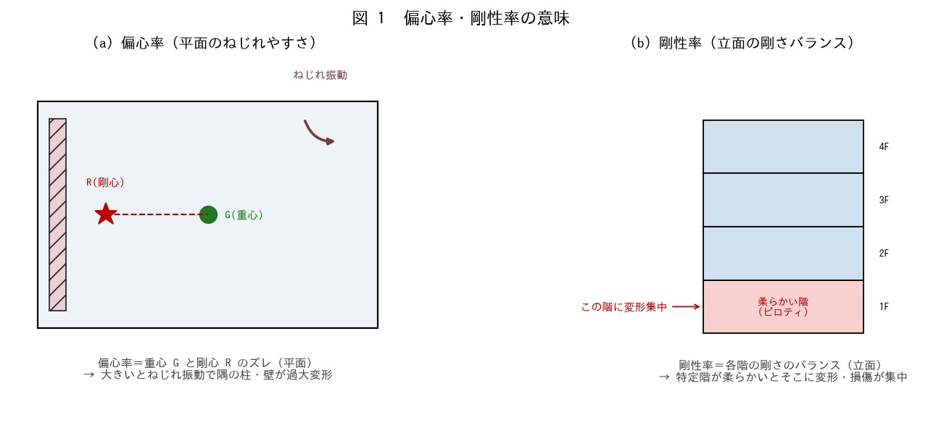

■ 問題 1 意味の対比
項目 | 偏心率（記入） | 剛性率（記入）
何のバランスか
平面/立面
大きい/小さいと問題
生じる現象

選択肢：平面のねじれ／立面の剛さ／重心と剛心のズレ／特定階への変形集中。

■ 問題 2 なぜ規制するか
(1) 偏心（ねじれ）が大きいと地震時に何が起こるか（剛心から遠い柱・壁が過大変形・先行破壊）。(2) 剛性率が悪い（柔らかい階がある）と何が起こるか（その階に変形・損傷が集中、層崩壊）。

■ 問題 3 歴史的教訓
1981 年の新耐震以前の建物で、偏心・剛性のアンバランスによる被害が多かった（ピロティのねじれ崩壊等）。新耐震で Re・Rs の規定が強化された経緯を 1 行で。

2 重心・剛心
2 重心・剛心のイメージ

■ 図 2 重心 G と 剛心 R
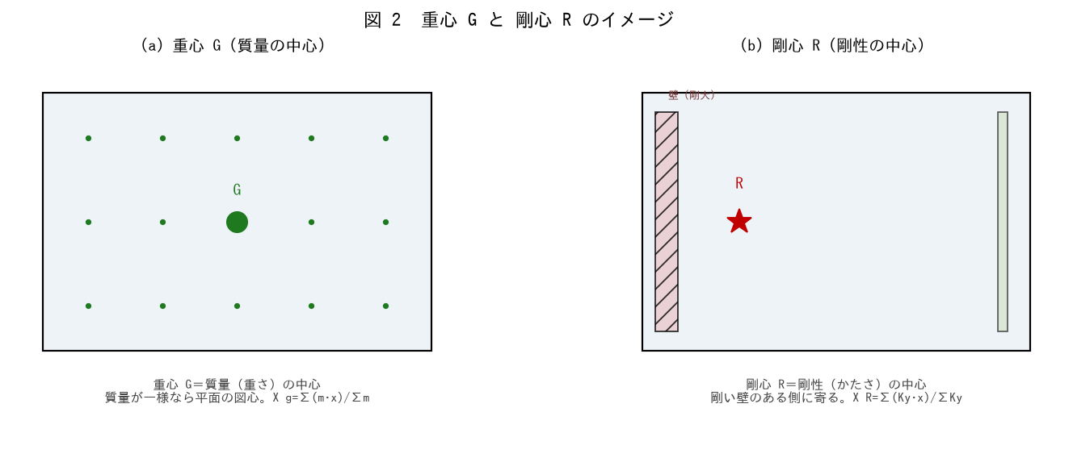

■ 問題 1 定義（穴埋め）
重心 G は建物の【 ① 】（重さ）の中心で、質量が一様なら平面の【 ② 】に一致する。剛心 R は【 ③ 】（かたさ）の中心で、剛い壁のある側に【 ④ 】。両者のズレが偏心である。

■ 問題 2 剛心はどちらに寄るか
壁を平面の左側に集中配置した場合、剛心 R は左右どちらに寄るか。重心 G（平面中央）とのズレはどうなるか。図でイメージせよ。

■ 問題 3 重心・剛心を動かす要素
要素 | 動かすのは 重心/剛心（記入）
大きな吹抜け（質量が抜ける）
片側への耐震壁の集中
重い設備（屋上機器）の偏り
コア（EV・階段）の片寄せ

■ 問題 4 理想の配置
偏心を小さくする理想は『重心 G と剛心 R が一致』すること。そのための配置の考え方を 1 行で（剛性要素を平面に対称・バランスよく）。

3 偏心率の算出
3 偏心率の算出（重心・剛心・弾力半径）

■ 図 3 偏心率の算出手順
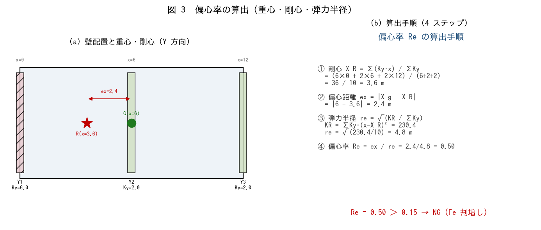

■ 問題 1 剛心の計算
Y 方向の壁：Y1（x=0, Ky=6）、Y2（x=6, Ky=2）、Y3（x=12, Ky=2）。剛心 X_R=Σ(Ky·x)/ΣKy を求めよ。

壁 | x (m) | Ky | Ky·x（記入）
Y1 | 0 | 6
Y2 | 6 | 2
Y3 | 12 | 2
計 | — | 10

→ 剛心 X_R = Σ(Ky·x)/ΣKy = ___ m

■ 問題 2 偏心距離と弾力半径
(1) 重心 X_g=6m として、偏心距離 ex=|X_g−X_R| を求めよ。(2) 弾力半径 re=√(KR/ΣKy)、KR=ΣKy·(x−X_R)²=230.4 として re を求めよ。

■ 問題 3 偏心率
偏心率 Re=ex/re を求めよ。制限 0.15 と比較して判定せよ。弾力半径 re が大きい（剛性要素が外周に分散）ほど Re が小さくなることも述べよ。

■ 問題 4 X 方向・Y 方向
偏心率は X 方向・Y 方向それぞれで算出する。この例は Y 方向壁の配置から X 座標の剛心を求めた。Y 座標の剛心・Y 方向偏心率も同様に X 方向壁の配置から求めることを述べよ。両方向とも 0.15 以下が必要。

4 剛性率の算出
4 剛性率の算出

■ 図 4 剛性率の算出手順
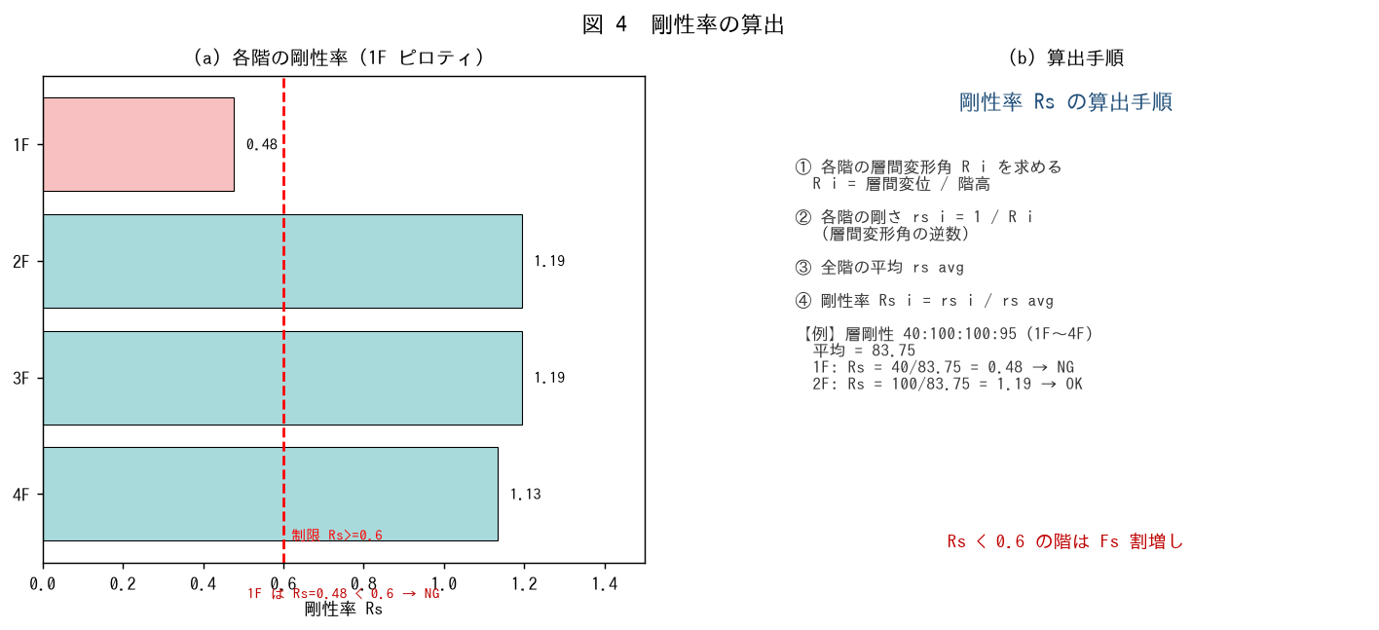

■ 問題 1 剛性率の計算
4 階建て、各階の層剛性（相対値）1F=40（ピロティ）、2F=100、3F=100、4F=95。剛性率 Rs_i=rs_i/rs_avg を求めよ。

階 | 層剛性 rs | Rs=rs/rs_avg（記入） | 判定 Rs>=0.6（記入）
1F | 40
2F | 100
3F | 100
4F | 95
平均 | 83.75 | 1.00 | —

■ 問題 2 剛性率の意味
剛性率 Rs は『その階の剛さ／全階平均の剛さ』。Rs<1 は平均より柔らかい階、Rs<0.6 は制限外（要注意）。1F がピロティで剛性率が下回る典型パターンを述べよ。

■ 問題 3 層間変形角との関係
剛性率は各階の層間変形角 R_i の逆数（rs_i=1/R_i）から求める。柔らかい階ほど層間変形角が大きく、rs が小さく、Rs も小さくなる。剛性率が『変形のしやすさのバランス』を表すことを説明せよ。

■ 問題 4 改善の方向
1F の Rs=0.48（NG）を 0.6 以上にするには、1F の層剛性をいくつ以上にすればよいか概算せよ（他階も変わるので目安）。対策（1F に壁・ブレース追加）にも触れよ。

5 制限値
5 偏心率・剛性率の制限値

■ 図 5 制限値と割増し
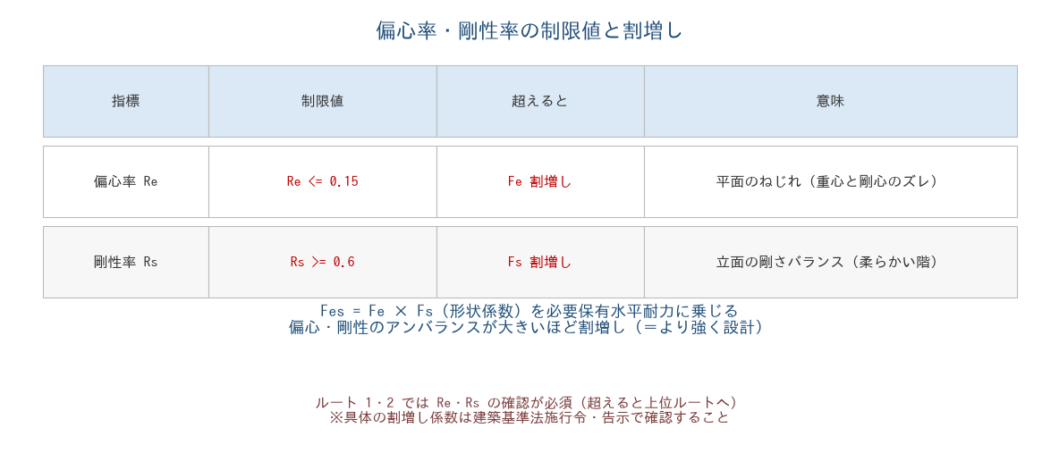

■ 問題 1 制限値の暗記
指標 | 制限値（記入） | 超えると（記入）
偏心率 Re
剛性率 Rs

■ 問題 2 Fe・Fs の意味
偏心率が制限を超えると Fe、剛性率が制限を下回ると Fs を割増す。この Fes=Fe×Fs（形状係数）が必要保有水平耐力に乗じられる意味（アンバランスな建物はより強く設計する）を述べよ。

■ 問題 3 判定
No. | 値 | 判定（記入） | 対応（記入）
(1) | Re=0.10
(2) | Re=0.50
(3) | Rs=0.75
(4) | Rs=0.48

■ 問題 4 ルートとの関係
ルート 1・2 では Re≤0.15・Rs≥0.6 の確認が必須で、これを満たせないと上位ルート（保有水平耐力計算）へ進む必要がある。偏心・剛性の確認がルート選択に関わることを述べよ。

6 改善方法
6 偏心率・剛性率の改善方法

■ 図 6 改善方法（偏心率・剛性率）
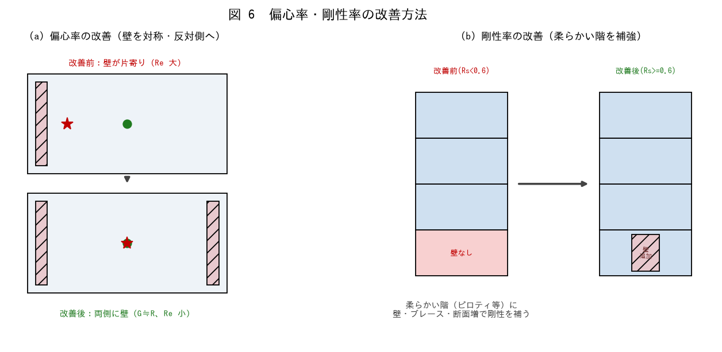

■ 問題 1 偏心率の改善
偏心率（ねじれ）を改善する方法を 3 つ挙げよ（壁を平面に対称配置／偏りと反対側に壁を追加／コアを分散配置）。共通の狙い（剛心 R を重心 G に近づける）を述べよ。

■ 問題 2 剛性率の改善
剛性率（柔らかい階）を改善する方法を 3 つ挙げよ（柔らかい階に壁・ブレースを追加／柱断面を大きく／他階との剛性差を減らす）。ピロティ階への対策を具体的に。

■ 問題 3 改善のトレードオフ
偏心率改善で壁を追加すると、意匠（開口・動線）と干渉することがある。剛性率改善で 1F に壁を足すと駐車場・店舗の計画に影響する。構造と意匠のトレードオフをどう調整するか（早期の協議・鉄骨ブレース・そで壁等の工夫）を述べよ。

■ 問題 4 総合演習
本編の例（Re=0.50・1F Rs=0.48 でともに NG）の建物について、偏心率・剛性率を両方 OK にする改善案を提案せよ（右側の壁追加で Re→0、1F に壁追加で Rs→0.97 など）。No.10（バランス配置）教材の配置計画とも関連づけよ。

